podział na subregiony

Podział Wielkopolski na subregiony wg przynależności powiatowych urzędów pracy do Oddziałów Wojewódzkiego Urzędu Pracyw Poznaniu
 | powrót do spisu tabel

Tab. 3.1
Tabela 3. Osoby bezrobotne w Wielkopolsce ogółem - kwiecień 2021 r. |  |  |  |  |  |  |  | Powrót do spisu tabel
3.1 Liczba, zmiany i płynność bezrobocia
L.p. | Powiaty | Liczba bezrobotnych w końcu miesiąca | % wzrost/spadek bezrobotnych |  | dane z miesiąca sprawozdawczego
 |  |  | w stosunku do marca 2021 r. | w stosunku do kwietnia 2020 r. | napływ | odpływ
 |  |  |  |  |  | ogółem | z powodu podjęcia pracy
1. | chodzieski | 1,596 | -1.7 | 3.9 | 129 | 157 | 90
2. | czarnkowsko -trzcianecki | 1,549 | -2.5 | -6.1 | 196 | 236 | 123
3. | gnieźnieński | 2,381 | 3.2 | 6.9 | 288 | 215 | 123
4. | gostyński | 1,862 | -2.3 | 6.6 | 172 | 215 | 145
5. | grodziski | 977 | -2.7 | 6.0 | 72 | 99 | 67
6. | jarociński | 1,406 | -7.5 | 7.4 | 147 | 261 | 145
7. | kaliski | 2,741 | -1.7 | 18.4 | 265 | 313 | 180
7a. | - powiat ziemski | 961 | -2.7 | 18.5 | 95 | 122 | 78
7b. | - m. Kalisz | 1,780 | -1.2 | 18.3 | 170 | 191 | 102
8. | kępiński | 622 | -4.7 | -3.4 | 66 | 97 | 49
9. | kolski | 1,280 | -5.2 | -7.9 | 189 | 259 | 122
10. | koniński | 6,977 | -3.2 | 12.2 | 438 | 665 | 434
10a. | - powiat ziemski | 4,396 | -4.0 | 8.4 | 260 | 441 | 286
10b. | - m. Konin | 2,581 | -1.8 | 19.4 | 178 | 224 | 148
11. | kościański | 1,034 | -3.3 | 10.2 | 115 | 150 | 89
12. | krotoszyński | 1,342 | -5.9 | -1.4 | 122 | 206 | 129
13. | leszczyński | 1,780 | -3.6 | -11.7 | 211 | 278 | 161
13a. | - powiat ziemski | 706 | -2.6 | -12.9 | 82 | 101 | 68
13b. | - m. Leszno | 1,074 | -4.3 | -10.9 | 129 | 177 | 93
14. | międzychodzki | 795 | -0.7 | 27.4 | 78 | 84 | 56
15. | nowotomyski | 917 | -8.2 | 5.6 | 107 | 189 | 102
16. | obornicki | 962 | -3.3 | 21.6 | 91 | 124 | 86
17. | ostrowski | 2,404 | -1.7 | -2.7 | 281 | 322 | 216
18. | ostrzeszowski | 883 | -10.0 | -18.8 | 111 | 209 | 140
19. | pilski | 3,136 | -1.3 | 16.3 | 270 | 312 | 145
20. | pleszewski | 1,360 | -1.1 | 8.9 | 113 | 128 | 91
21. | poznański | 12,033 | -0.5 | 57.3 | 1,000 | 1,066 | 779
21a. | - powiat ziemski | 4,398 | 0.0 | 55.0 | 370 | 369 | 275
21b. | - m. Poznań | 7,635 | -0.9 | 58.7 | 630 | 697 | 504
22. | rawicki | 1,011 | -10.8 | -5.7 | 109 | 232 | 136
23. | słupecki | 1,768 | -3.5 | -1.2 | 162 | 226 | 160
24. | szamotulski | 1,465 | 1.7 | 26.8 | 177 | 153 | 93
25. | średzki | 1,718 | -3.5 | 2.2 | 145 | 207 | 122
26. | śremski | 680 | -4.9 | 13.7 | 78 | 113 | 61
27. | turecki | 1,520 | -6.7 | -6.1 | 218 | 328 | 154
28. | wągrowiecki | 1,374 | -3.1 | -0.6 | 139 | 183 | 106
29. | wolsztyński | 700 | -2.8 | 20.7 | 75 | 95 | 65
30. | wrzesiński | 1,717 | -2.6 | 19.8 | 163 | 209 | 122
31. | złotowski | 1,758 | -6.2 | -7.5 | 221 | 337 | 178
Województwo |  | 61,748 | -2.7 | 12.4 | 5,948 | 7,668 | 4,669
Subregion kaliski |  | 10,758 | -3.9 | 3.1 | 1,105 | 1,536 | 950
Subregion koniński |  | 11,545 | -3.9 | 4.8 | 1,007 | 1,478 | 870
Subregion leszczyński |  | 6,387 | -4.3 | 0.5 | 682 | 970 | 596
Subregion pilski |  | 9,413 | -2.8 | 2.7 | 955 | 1,225 | 642
Subregion poznański |  | 23,645 | -1.1 | 31.7 | 2,199 | 2,459 | 1,611

liczba bezrobotnych w podregionach województwa wielkopolskiego w końcu lipca 2004r.
 | 1

Tab. 4.1
Tabela 4. Bezrobotne kobiety w Wielkopolsce - kwiecień 2021 r. |  |  |  |  |  |  |  |  | Powrót do spisu tabel
4.1 Liczba, zmiany i płynność bezrobocia
L.p. | Powiaty | Liczba bezrobotnych kobiet w końcu miesiąca | % wzrost/spadek |  | % udział bezrobotnych kobiet w ogóle | dane z miesiąca sprawozdawczego
 |  |  | w stosunku do marca 2021 r. | w stosunku do kwietnia 2020 r. |  | napływ | odpływ
 |  |  |  |  |  |  | ogółem | z powodu podjęcia pracy
1. | chodzieski | 1,000 | -1.6 | 10.9 | 62.7 | 75 | 91 | 56
2. | czarnkowsko -trzcianecki | 883 | -0.8 | 2.6 | 57.0 | 106 | 113 | 65
3. | gnieźnieński | 1,317 | 2.2 | 2.6 | 55.3 | 161 | 133 | 80
4. | gostyński | 1,095 | -2.7 | 5.8 | 58.8 | 91 | 121 | 79
5. | grodziski | 580 | -1.0 | 7.0 | 59.4 | 37 | 43 | 30
6. | jarociński | 886 | -5.0 | 11.7 | 63.0 | 78 | 125 | 65
7. | kaliski | 1,539 | -1.3 | 20.0 | 56.1 | 140 | 160 | 96
7a. | - powiat ziemski | 559 | -1.8 | 17.7 | 58.2 | 56 | 66 | 42
7b. | - m. Kalisz | 980 | -1.0 | 21.3 | 55.1 | 84 | 94 | 54
8. | kępiński | 367 | -4.2 | -5.2 | 59.0 | 39 | 55 | 32
9. | kolski | 811 | -2.3 | -2.9 | 63.4 | 122 | 141 | 60
10. | koniński | 3,999 | -2.7 | 7.4 | 57.3 | 222 | 334 | 194
10a. | - powiat ziemski | 2,604 | -3.4 | 3.6 | 59.2 | 134 | 225 | 128
10b. | - m. Konin | 1,395 | -1.5 | 15.4 | 54.0 | 88 | 109 | 66
11. | kościański | 647 | -4.7 | 6.8 | 62.6 | 63 | 95 | 45
12. | krotoszyński | 779 | -5.5 | -2.3 | 58.0 | 51 | 96 | 56
13. | leszczyński | 1,104 | -2.2 | -5.6 | 62.0 | 98 | 123 | 71
13a. | - powiat ziemski | 439 | -2.9 | -8.5 | 62.2 | 34 | 47 | 33
13b. | - m. Leszno | 665 | -1.8 | -3.5 | 61.9 | 64 | 76 | 38
14. | międzychodzki | 486 | -0.6 | 21.2 | 61.1 | 45 | 48 | 31
15. | nowotomyski | 523 | -8.6 | 10.8 | 57.0 | 62 | 111 | 56
16. | obornicki | 540 | -1.8 | 17.9 | 56.1 | 42 | 52 | 34
17. | ostrowski | 1,401 | 0.0 | 5.6 | 58.3 | 158 | 158 | 108
18. | ostrzeszowski | 544 | -6.5 | -20.4 | 61.6 | 54 | 92 | 58
19. | pilski | 1,733 | -1.4 | 12.2 | 55.3 | 132 | 157 | 67
20. | pleszewski | 790 | 1.2 | 9.7 | 58.1 | 61 | 52 | 35
21. | poznański | 6,527 | -0.5 | 54.0 | 54.2 | 548 | 581 | 415
21a. | - powiat ziemski | 2,560 | 0.5 | 52.9 | 58.2 | 212 | 199 | 145
21b. | - m. Poznań | 3,967 | -1.1 | 54.7 | 52.0 | 336 | 382 | 270
22. | rawicki | 624 | -10.9 | -2.2 | 61.7 | 62 | 138 | 83
23. | słupecki | 1,049 | -2.5 | -2.1 | 59.3 | 82 | 109 | 81
24. | szamotulski | 851 | 1.4 | 17.9 | 58.1 | 97 | 85 | 54
25. | średzki | 1,069 | -1.8 | 4.4 | 62.2 | 82 | 102 | 59
26. | śremski | 405 | -5.8 | 10.7 | 59.6 | 40 | 65 | 32
27. | turecki | 888 | -7.7 | -9.3 | 58.4 | 88 | 162 | 72
28. | wągrowiecki | 852 | -3.2 | 2.8 | 62.0 | 72 | 100 | 55
29. | wolsztyński | 415 | 0.2 | 31.3 | 59.3 | 40 | 39 | 28
30. | wrzesiński | 993 | -2.5 | 16.0 | 57.8 | 83 | 108 | 58
31. | złotowski | 1,041 | -4.1 | -2.4 | 59.2 | 105 | 150 | 68
Województwo |  | 35,738 | -2.2 | 11.9 | 57.9 | 3,136 | 3,939 | 2,323
Subregion kaliski |  | 6,306 | -2.4 | 5.3 | 58.6 | 581 | 738 | 450
Subregion koniński |  | 6,747 | -3.3 | 2.1 | 58.4 | 514 | 746 | 407
Subregion leszczyński |  | 3,885 | -4.0 | 3.2 | 60.8 | 354 | 516 | 306
Subregion pilski |  | 5,509 | -2.1 | 5.9 | 58.5 | 490 | 611 | 311
Subregion poznański |  | 13,291 | -1.0 | 28.2 | 56.2 | 1,197 | 1,328 | 849

liczba bezrobotnych w podregionach województwa wielkopolskiego w końcu lipca 2004r.
 | 1

Tab. 5.1
Tabela 5. Osoby bezrobotne zamieszkale na wsi w Wielkopolsce - kwiecień 2021 r. |  |  |  |  |  |  |  |  |  | Powrót do spisu tabel
5.1 Liczba, zmiany i płynność bezrobocia
L.p. | Powiaty | Liczba bezrobotnych zamieszkałych na wsi w końcu miesiąca | w tym: | % wzrost/spadek liczby bezrobotnych |  | % udział bezrobotnych zamieszkałych na wsi w ogóle | dane z miesiąca sprawozdawczego
 |  |  | kobiety | w stosunku do marca 2021 r. | w stosunku do kwietnia 2020 r. |  | napływ | odpływ
 |  |  |  |  |  |  |  | ogółem | z powodu podjęcia pracy
1. | chodzieski | 686 | 443 | -1.7 | -7.5 | 43.0 | 49 | 61 | 36
2. | czarnkowsko -trzcianecki | 815 | 466 | -4.6 | -5.9 | 52.6 | 99 | 138 | 66
3. | gnieźnieński | 772 | 461 | 0.9 | -2.4 | 32.4 | 97 | 90 | 47
4. | gostyński | 1,045 | 627 | -2.1 | 8.1 | 56.1 | 96 | 118 | 74
5. | grodziski | 642 | 379 | -1.1 | 9.0 | 65.7 | 52 | 59 | 40
6. | jarociński | 828 | 540 | -5.7 | 7.8 | 58.9 | 85 | 135 | 77
7. | kaliski | 853 | 506 | -3.0 | 16.1 | 31.1 | 86 | 112 | 73
7a. | - powiat ziemski | 853 | 506 | -3.0 | 16.1 | 88.8 | 86 | 112 | 73
7b. | - m. Kalisz | 0 | 0 | 0.0 | 0.0 | 0.0 | 0 | 0 | 0
8. | kępiński | 427 | 252 | -5.3 | -3.4 | 68.6 | 48 | 72 | 34
9. | kolski | 725 | 482 | -3.7 | -10.5 | 56.6 | 116 | 144 | 70
10. | koniński | 3,746 | 2,218 | -4.2 | 8.3 | 53.7 | 223 | 389 | 253
10a. | - powiat ziemski | 3,746 | 2,218 | -4.2 | 8.3 | 85.2 | 223 | 389 | 253
10b. | - m. Konin | 0 | 0 | 0.0 | 0.0 | 0.0 | 0 | 0 | 0
11. | kościański | 529 | 352 | -3.3 | 13.3 | 51.2 | 56 | 74 | 49
12. | krotoszyński | 470 | 274 | -5.2 | 1.7 | 35.0 | 53 | 79 | 48
13. | leszczyński | 662 | 409 | -2.4 | -12.7 | 37.2 | 78 | 94 | 62
13a. | - powiat ziemski | 662 | 409 | -2.4 | -12.7 | 93.8 | 78 | 94 | 62
13b. | - m. Leszno | 0 | 0 | 0.0 | 0.0 | 0.0 | 0 | 0 | 0
14. | międzychodzki | 468 | 285 | -0.8 | 29.3 | 58.9 | 48 | 52 | 36
15. | nowotomyski | 539 | 306 | -7.2 | -2.2 | 58.8 | 69 | 111 | 55
16. | obornicki | 481 | 265 | -3.8 | 19.7 | 50.0 | 38 | 57 | 38
17. | ostrowski | 1,076 | 642 | -0.6 | -1.6 | 44.8 | 137 | 144 | 96
18. | ostrzeszowski | 522 | 333 | -10.6 | -21.4 | 59.1 | 76 | 138 | 92
19. | pilski | 1,106 | 664 | 0.1 | 15.9 | 35.3 | 98 | 97 | 42
20. | pleszewski | 851 | 508 | -1.2 | 14.1 | 62.6 | 72 | 82 | 62
21. | poznański | 2,755 | 1,645 | 0.1 | 54.8 | 22.9 | 230 | 226 | 179
21a. | - powiat ziemski | 2,755 | 1,645 | 0.1 | 54.8 | 62.6 | 230 | 226 | 179
21b. | - m. Poznań | 0 | 0 | 0.0 | 0.0 | 0.0 | 0 | 0 | 0
22. | rawicki | 433 | 271 | -12.3 | -15.3 | 42.8 | 45 | 106 | 60
23. | słupecki | 1,269 | 769 | -3.4 | -1.5 | 71.8 | 116 | 160 | 116
24. | szamotulski | 773 | 454 | 3.1 | 32.8 | 52.8 | 87 | 64 | 45
25. | średzki | 1,041 | 658 | -1.9 | 3.1 | 60.6 | 90 | 110 | 61
26. | śremski | 290 | 181 | -2.7 | 23.4 | 42.6 | 35 | 43 | 22
27. | turecki | 905 | 548 | -7.7 | -7.9 | 59.5 | 117 | 193 | 84
28. | wągrowiecki | 722 | 461 | -3.5 | -1.8 | 52.5 | 63 | 89 | 49
29. | wolsztyński | 519 | 312 | -3.4 | 25.1 | 74.1 | 55 | 73 | 54
30. | wrzesiński | 798 | 468 | -0.6 | 19.8 | 46.5 | 76 | 81 | 47
31. | złotowski | 972 | 588 | -6.5 | -7.5 | 55.3 | 109 | 177 | 102
Województwo |  | 27,720 | 16,767 | -3.0 | 7.1 | 44.9 | 2,699 | 3,568 | 2,169
Subregion kaliski |  | 5,027 | 3,055 | -3.9 | 2.4 | 46.7 | 557 | 762 | 482
Subregion koniński |  | 6,645 | 4,017 | -4.5 | 1.6 | 57.6 | 572 | 886 | 523
Subregion leszczyński |  | 3,188 | 1,971 | -4.1 | 2.2 | 49.9 | 330 | 465 | 299
Subregion pilski |  | 4,301 | 2,622 | -3.2 | -1.1 | 45.7 | 418 | 562 | 295
Subregion poznański |  | 8,559 | 5,102 | -0.8 | 22.8 | 36.2 | 822 | 893 | 570

liczba bezrobotnych w podregionach województwa wielkopolskiego w końcu lipca 2004r.
 | 0

Tab. 6.1
Tabela 6. Osoby bezrobotne do 30 roku życia w Wielkopolsce - kwiecień 2021 r. |  |  |  |  |  |  |  |  |  | Powrót do spisu tabel
6.1 Liczba, zmiany i płynność bezrobocia
L.p. | Powiaty | Liczba bezrobotnych do 30 roku życia w końcu miesiąca | w tym: | % wzrost/spadek liczby bezrobotnych |  | % udział bezrobotnych do 30 roku życia w ogóle | dane z miesiąca sprawozdawczego
 |  |  | kobiety | w stosunku do marca 2021 r. | w stosunku do kwietnia 2020 r. |  | napływ | odpływ
 |  |  |  |  |  |  |  | ogółem | z powodu podjęcia pracy
1. | chodzieski | 379 | 273 | -3.3 | 1.1 | 23.7 | 52 | 60 | 38
2. | czarnkowsko -trzcianecki | 407 | 276 | -3.1 | -15.2 | 26.3 | 74 | 82 | 45
3. | gnieźnieński | 505 | 345 | 4.8 | -12.0 | 21.2 | 107 | 81 | 47
4. | gostyński | 573 | 378 | -3.2 | 5.5 | 30.8 | 83 | 97 | 64
5. | grodziski | 274 | 176 | -4.2 | -11.0 | 28.0 | 25 | 36 | 27
6. | jarociński | 447 | 316 | -9.9 | 0.0 | 31.8 | 56 | 105 | 53
7. | kaliski | 714 | 466 | -1.0 | 12.1 | 26.0 | 88 | 88 | 66
7a. | - powiat ziemski | 331 | 212 | -1.5 | 18.2 | 34.4 | 47 | 49 | 39
7b. | - m. Kalisz | 383 | 254 | -0.5 | 7.3 | 21.5 | 41 | 39 | 27
8. | kępiński | 186 | 124 | -4.6 | -1.6 | 29.9 | 41 | 49 | 27
9. | kolski | 394 | 279 | -7.9 | -15.1 | 30.8 | 81 | 114 | 41
10. | koniński | 2,119 | 1,313 | -5.1 | 10.4 | 30.4 | 190 | 282 | 181
10a. | - powiat ziemski | 1,498 | 926 | -6.0 | 6.2 | 34.1 | 126 | 206 | 128
10b. | - m. Konin | 621 | 387 | -3.0 | 22.0 | 24.1 | 64 | 76 | 53
11. | kościański | 278 | 190 | -3.5 | -2.1 | 26.9 | 41 | 50 | 32
12. | krotoszyński | 389 | 252 | -8.7 | -0.5 | 29.0 | 64 | 95 | 62
13. | leszczyński | 440 | 300 | -5.0 | -22.3 | 24.7 | 86 | 104 | 61
13a. | - powiat ziemski | 210 | 136 | -2.3 | -21.3 | 29.7 | 41 | 43 | 30
13b. | - m. Leszno | 230 | 164 | -7.3 | -23.1 | 21.4 | 45 | 61 | 31
14. | międzychodzki | 247 | 167 | -3.1 | 16.0 | 31.1 | 28 | 33 | 21
15. | nowotomyski | 253 | 162 | -12.5 | -3.4 | 27.6 | 44 | 78 | 44
16. | obornicki | 265 | 177 | 0.4 | 11.3 | 27.5 | 35 | 30 | 17
17. | ostrowski | 667 | 428 | -5.8 | -8.0 | 27.7 | 96 | 131 | 88
18. | ostrzeszowski | 243 | 188 | -15.0 | -32.1 | 27.5 | 45 | 85 | 55
19. | pilski | 808 | 526 | -2.5 | 9.6 | 25.8 | 100 | 113 | 52
20. | pleszewski | 448 | 275 | -3.0 | 0.2 | 32.9 | 46 | 56 | 41
21. | poznański | 2,521 | 1,533 | -3.9 | 37.6 | 21.0 | 295 | 366 | 240
21a. | - powiat ziemski | 1,002 | 625 | -2.6 | 42.7 | 22.8 | 105 | 120 | 83
21b. | - m. Poznań | 1,519 | 908 | -4.6 | 34.4 | 19.9 | 190 | 246 | 157
22. | rawicki | 299 | 206 | -12.3 | -22.3 | 29.6 | 54 | 94 | 62
23. | słupecki | 514 | 331 | -8.7 | -17.2 | 29.1 | 63 | 102 | 77
24. | szamotulski | 381 | 245 | -0.3 | 20.2 | 26.0 | 54 | 51 | 35
25. | średzki | 432 | 303 | -3.4 | -8.9 | 25.1 | 56 | 65 | 35
26. | śremski | 177 | 109 | -4.8 | -7.3 | 26.0 | 30 | 39 | 25
27. | turecki | 374 | 253 | -10.1 | -22.2 | 24.6 | 71 | 105 | 45
28. | wągrowiecki | 392 | 278 | -3.0 | -5.3 | 28.5 | 58 | 63 | 38
29. | wolsztyński | 208 | 143 | -8.4 | 10.1 | 29.7 | 33 | 49 | 38
30. | wrzesiński | 450 | 302 | -3.2 | 3.0 | 26.2 | 71 | 82 | 47
31. | złotowski | 514 | 347 | -1.0 | -5.0 | 29.2 | 97 | 96 | 54
Województwo |  | 16,298 | 10,661 | -4.6 | 1.6 | 26.4 | 2,264 | 2,881 | 1,758
Subregion kaliski |  | 3,094 | 2,049 | -6.1 | -3.1 | 28.8 | 436 | 609 | 392
Subregion koniński |  | 3,401 | 2,176 | -6.6 | -2.4 | 29.5 | 405 | 603 | 344
Subregion leszczyński |  | 1,798 | 1,217 | -5.9 | -8.6 | 28.2 | 297 | 394 | 257
Subregion pilski |  | 2,500 | 1,700 | -2.5 | -1.8 | 26.6 | 381 | 414 | 227
Subregion poznański |  | 5,505 | 3,519 | -3.0 | 13.6 | 23.3 | 745 | 861 | 538

liczba bezrobotnych w podregionach województwa wielkopolskiego w końcu lipca 2004r.
 | 0

Tab.7.1
Tabela 7. Osoby bezrobotne powyżej 50 roku życia w Wielkopolsce - kwiecień 2021 r. |  |  |  |  |  |  |  |  |  | Powrót do spisu tabel
7.1 Liczba, zmiany i płynność bezrobocia
L.p. | Powiaty | Liczba bezrobotnych powyżej 50 roku życia w końcu miesiąca | w tym: | % wzrost/spadek liczby bezrobotnych |  | % udział bezrobotnych powyżej 50 roku życia w ogóle | dane z miesiąca sprawozdawczego
 |  |  | kobiety | w stosunku do marca 2021 r. | w stosunku do kwietnia 2020 r. |  | napływ | odpływ
 |  |  |  |  |  |  |  | ogółem | z powodu podjęcia pracy
1. | chodzieski | 437 | 212 | -0.5 | -0.9 | 27.4 | 23 | 25 | 8
2. | czarnkowsko -trzcianecki | 430 | 152 | -2.1 | -6.5 | 27.8 | 34 | 43 | 19
3. | gnieźnieński | 672 | 279 | -1.0 | 5.5 | 28.2 | 48 | 55 | 23
4. | gostyński | 417 | 164 | 0.0 | -2.3 | 22.4 | 25 | 25 | 10
5. | grodziski | 238 | 108 | -1.7 | 6.7 | 24.4 | 20 | 24 | 12
6. | jarociński | 325 | 130 | -7.4 | 8.7 | 23.1 | 21 | 47 | 24
7. | kaliski | 689 | 255 | -2.7 | 15.4 | 25.1 | 62 | 81 | 35
7a. | - powiat ziemski | 204 | 72 | -2.4 | 19.3 | 21.2 | 18 | 23 | 11
7b. | - m. Kalisz | 485 | 183 | -2.8 | 13.8 | 27.2 | 44 | 58 | 24
8. | kępiński | 165 | 57 | -6.3 | -10.8 | 26.5 | 6 | 17 | 5
9. | kolski | 290 | 128 | -1.0 | -8.8 | 22.7 | 36 | 39 | 22
10. | koniński | 1,435 | 574 | -3.6 | 13.3 | 20.6 | 64 | 117 | 70
10a. | - powiat ziemski | 825 | 343 | -4.0 | 10.3 | 18.8 | 36 | 70 | 46
10b. | - m. Konin | 610 | 231 | -3.0 | 17.5 | 23.6 | 28 | 47 | 24
11. | kościański | 246 | 103 | -4.3 | 13.9 | 23.8 | 24 | 35 | 14
12. | krotoszyński | 353 | 120 | -3.8 | -1.7 | 26.3 | 15 | 29 | 10
13. | leszczyński | 449 | 208 | -3.4 | -8.4 | 25.2 | 31 | 47 | 18
13a. | - powiat ziemski | 165 | 77 | -3.5 | -5.2 | 23.4 | 8 | 14 | 8
13b. | - m. Leszno | 284 | 131 | -3.4 | -10.1 | 26.4 | 23 | 33 | 10
14. | międzychodzki | 178 | 79 | -1.1 | 32.8 | 22.4 | 12 | 14 | 8
15. | nowotomyski | 203 | 82 | -2.4 | 3.0 | 22.1 | 16 | 21 | 12
16. | obornicki | 241 | 78 | -4.7 | 28.2 | 25.1 | 13 | 25 | 15
17. | ostrowski | 607 | 256 | 0.0 | 7.4 | 25.2 | 59 | 59 | 31
18. | ostrzeszowski | 248 | 99 | -4.6 | 0.0 | 28.1 | 25 | 37 | 29
19. | pilski | 826 | 301 | -0.7 | 15.2 | 26.3 | 55 | 61 | 19
20. | pleszewski | 265 | 118 | -0.4 | 17.3 | 19.5 | 19 | 20 | 8
21. | poznański | 3,100 | 1,153 | 1.1 | 57.8 | 25.8 | 218 | 184 | 99
21a. | - powiat ziemski | 1,054 | 411 | 1.9 | 51.0 | 24.0 | 82 | 62 | 32
21b. | - m. Poznań | 2,046 | 742 | 0.7 | 61.5 | 26.8 | 136 | 122 | 67
22. | rawicki | 240 | 106 | -7.0 | 7.6 | 23.7 | 17 | 35 | 15
23. | słupecki | 379 | 155 | -2.8 | 11.5 | 21.4 | 25 | 36 | 20
24. | szamotulski | 341 | 137 | 0.0 | 26.3 | 23.3 | 25 | 25 | 11
25. | średzki | 427 | 185 | -1.2 | 6.7 | 24.9 | 30 | 35 | 17
26. | śremski | 175 | 72 | -8.4 | 32.6 | 25.7 | 11 | 27 | 12
27. | turecki | 395 | 164 | -5.3 | 12.5 | 26.0 | 43 | 65 | 26
28. | wągrowiecki | 288 | 108 | -3.0 | -7.7 | 21.0 | 24 | 33 | 21
29. | wolsztyński | 178 | 63 | -1.1 | 10.6 | 25.4 | 9 | 11 | 4
30. | wrzesiński | 394 | 152 | -0.3 | 16.6 | 22.9 | 28 | 29 | 14
31. | złotowski | 464 | 171 | -9.2 | -6.6 | 26.4 | 43 | 90 | 42
Województwo |  | 15,095 | 5,969 | -2.0 | 14.5 | 24.4 | 1,081 | 1,391 | 673
Subregion kaliski |  | 2,652 | 1,035 | -3.0 | 7.0 | 24.7 | 207 | 290 | 142
Subregion koniński |  | 2,499 | 1,021 | -3.4 | 9.8 | 21.6 | 168 | 257 | 138
Subregion leszczyński |  | 1,530 | 644 | -3.0 | 0.9 | 24.0 | 106 | 153 | 61
Subregion pilski |  | 2,445 | 944 | -2.9 | 0.7 | 26.0 | 179 | 252 | 109
Subregion poznański |  | 5,969 | 2,325 | -0.3 | 33.1 | 25.2 | 421 | 439 | 223

liczba bezrobotnych w podregionach województwa wielkopolskiego w końcu lipca 2004r.
 | 0

Tab. 8.1
Tabela 8. Osoby długotrwale bezrobotne w Wielkopolsce - kwiecień 2021 r. |  |  |  |  |  |  |  |  |  | Powrót do spisu tabel
8.1 Liczba, zmiany i płynność bezrobocia
L.p. | Powiaty | Liczba długotrwale bezrobotnych w końcu miesiąca | w tym: | % wzrost/spadek liczby bezrobotnych |  | % udział długotrwale bezrobotnych w ogóle | dane z miesiąca sprawozdawczego
 |  |  | kobiety | w stosunku do marca 2021 r. | w stosunku do kwietnia 2020 r. |  | napływ | odpływ
 |  |  |  |  |  |  |  | ogółem | z powodu podjęcia pracy
1. | chodzieski | 808 | 532 | 1.3 | 18.5 | 50.6 | 47 | 37 | 17
2. | czarnkowsko -trzcianecki | 555 | 330 | -2.3 | 25.0 | 35.8 | 45 | 58 | 22
3. | gnieźnieński | 994 | 597 | 2.3 | 35.8 | 41.7 | 64 | 42 | 20
4. | gostyński | 1,000 | 630 | 0.4 | 27.9 | 53.7 | 65 | 61 | 34
5. | grodziski | 421 | 275 | 1.2 | 29.9 | 43.1 | 30 | 25 | 13
6. | jarociński | 573 | 392 | -0.2 | 48.4 | 40.8 | 39 | 40 | 20
7. | kaliski | 1,171 | 701 | -1.5 | 41.1 | 42.7 | 68 | 86 | 28
7a. | - powiat ziemski | 410 | 270 | -2.6 | 40.9 | 42.7 | 22 | 33 | 12
7b. | - m. Kalisz | 761 | 431 | -0.9 | 41.2 | 42.8 | 46 | 53 | 16
8. | kępiński | 300 | 174 | -2.3 | 22.4 | 48.2 | 17 | 24 | 8
9. | kolski | 393 | 275 | -2.2 | 10.1 | 30.7 | 51 | 60 | 25
10. | koniński | 3,844 | 2,414 | -0.5 | 27.7 | 55.1 | 170 | 189 | 91
10a. | - powiat ziemski | 2,453 | 1,608 | -1.3 | 26.8 | 55.8 | 101 | 133 | 66
10b. | - m. Konin | 1,391 | 806 | 0.9 | 29.4 | 53.9 | 69 | 56 | 25
11. | kościański | 428 | 301 | -5.1 | 30.1 | 41.4 | 32 | 55 | 19
12. | krotoszyński | 624 | 386 | 1.5 | 33.6 | 46.5 | 47 | 38 | 19
13. | leszczyński | 785 | 523 | -0.6 | 7.2 | 44.1 | 39 | 44 | 19
13a. | - powiat ziemski | 299 | 208 | -0.7 | 9.9 | 42.4 | 13 | 15 | 9
13b. | - m. Leszno | 486 | 315 | -0.6 | 5.7 | 45.3 | 26 | 29 | 10
14. | międzychodzki | 316 | 237 | 2.9 | 54.1 | 39.7 | 24 | 15 | 6
15. | nowotomyski | 336 | 194 | 1.8 | 52.0 | 36.6 | 42 | 36 | 16
16. | obornicki | 327 | 213 | -1.8 | 55.0 | 34.0 | 23 | 29 | 20
17. | ostrowski | 838 | 483 | -0.1 | 38.5 | 34.9 | 75 | 76 | 44
18. | ostrzeszowski | 424 | 303 | -6.6 | -5.1 | 48.0 | 23 | 53 | 26
19. | pilski | 1,236 | 777 | 1.7 | 51.8 | 39.4 | 88 | 67 | 19
20. | pleszewski | 620 | 412 | 4.9 | 53.8 | 45.6 | 52 | 23 | 11
21. | poznański | 4,145 | 2,269 | 3.3 | 93.1 | 34.4 | 323 | 190 | 118
21a. | - powiat ziemski | 1,428 | 845 | 3.7 | 86.9 | 32.5 | 112 | 61 | 39
21b. | - m. Poznań | 2,717 | 1,424 | 3.1 | 96.5 | 35.6 | 211 | 129 | 79
22. | rawicki | 465 | 318 | -7.6 | 24.7 | 46.0 | 25 | 63 | 29
23. | słupecki | 919 | 610 | 1.0 | 15.0 | 52.0 | 53 | 44 | 22
24. | szamotulski | 542 | 367 | 4.8 | 34.5 | 37.0 | 47 | 22 | 12
25. | średzki | 864 | 597 | -1.5 | 25.9 | 50.3 | 39 | 52 | 30
26. | śremski | 204 | 134 | 0.0 | 51.1 | 30.0 | 22 | 22 | 6
27. | turecki | 631 | 435 | -2.2 | 20.2 | 41.5 | 52 | 66 | 18
28. | wągrowiecki | 570 | 399 | -1.9 | 20.5 | 41.5 | 30 | 41 | 19
29. | wolsztyński | 266 | 157 | 3.1 | 65.2 | 38.0 | 19 | 11 | 6
30. | wrzesiński | 688 | 438 | 3.3 | 48.6 | 40.1 | 59 | 37 | 17
31. | złotowski | 792 | 530 | -7.7 | -0.8 | 45.1 | 59 | 125 | 44
Województwo |  | 26,079 | 16,403 | 0.1 | 35.9 | 42.2 | 1,769 | 1,731 | 798
Subregion kaliski |  | 4,550 | 2,851 | -0.4 | 34.5 | 42.3 | 321 | 340 | 156
Subregion koniński |  | 5,787 | 3,734 | -0.6 | 23.4 | 50.1 | 326 | 359 | 156
Subregion leszczyński |  | 2,944 | 1,929 | -1.8 | 23.9 | 46.1 | 180 | 234 | 107
Subregion pilski |  | 3,961 | 2,568 | -1.5 | 23.4 | 42.1 | 269 | 328 | 121
Subregion poznański |  | 8,837 | 5,321 | 2.4 | 59.9 | 37.4 | 673 | 470 | 258

liczba bezrobotnych w podregionach województwa wielkopolskiego w końcu lipca 2004r.
 | 0

Tab. 9
Tabela 9. Pozostałe osoby bezrobotne będące w szczególnej sytuacji na rynku pracy - kwiecień 2021 r. |  |  |  |  |  |  |  |  |  |  |  |  |  | Powrót do spisu tabel
L.p. | Powiaty | Korzystający ze świadczeń pomocy społecznej |  |  | Niepełnosprawni |  |  | Posiadający co najmniej jedno dziecko do 6 roku życia |  |  | Posiadający co najmniej jedno dziecko niepełnosprawne do 18 roku życia
 |  | Bezrobotni ogółem | w tym: | % udział bezrobotnych korzystających ze świadczeń pomocy społecznej ogółem w całej populacji bezrobotnych | Bezrobotni ogółem | w tym: | % udział bezrobotnych niepełnosprawnych ogółem w całej populacji bezrobotnych | Bezrobotni ogółem | w tym: | % udział bezrobotnychposiadających co najmniej jedno dziecko do 6 roku życia ogółem w całej populacji bezrobotnych | Bezrobotni ogółem | w tym: | % udział bezrobotnych posiadający co najmniej jedno dziecko niepełnosprawne do 18 roku życia ogółem w całej populacji bezrobotnych
 |  |  | kobiety |  |  | kobiety |  |  | kobiety |  |  | kobiety

1. | chodzieski | 35 | 22 | 2.2 | 81 | 41 | 5.1 | 304 | 275 | 19.0 | 5 | 5 | 0.3
2. | czarnkowsko -trzcianecki | 185 | 82 | 11.9 | 106 | 58 | 6.8 | 343 | 293 | 22.1 | 5 | 5 | 0.3
3. | gnieźnieński | 0 | 0 | 0.0 | 152 | 82 | 6.4 | 578 | 482 | 24.3 | 0 | 0 | 0.0
4. | gostyński | 0 | 0 | 0.0 | 98 | 50 | 5.3 | 385 | 341 | 20.7 | 8 | 8 | 0.4
5. | grodziski | 6 | 4 | 0.6 | 71 | 42 | 7.3 | 255 | 225 | 26.1 | 1 | 1 | 0.1
6. | jarociński | 1 | 1 | 0.1 | 103 | 51 | 7.3 | 360 | 317 | 25.6 | 4 | 4 | 0.3
7. | kaliski | 202 | 125 | 7.4 | 226 | 97 | 8.2 | 654 | 542 | 23.9 | 10 | 6 | 0.4
7a. | - powiat ziemski | 37 | 22 | 3.9 | 62 | 28 | 6.5 | 274 | 230 | 28.5 | 2 | 1 | 0.2
7b. | - m. Kalisz | 165 | 103 | 9.3 | 164 | 69 | 9.2 | 380 | 312 | 21.3 | 8 | 5 | 0.4
8. | kępiński | 9 | 6 | 1.4 | 46 | 17 | 7.4 | 125 | 117 | 20.1 | 0 | 0 | 0.0
9. | kolski | 0 | 0 | 0.0 | 94 | 43 | 7.3 | 243 | 225 | 19.0 | 0 | 0 | 0.0
10. | koniński | 0 | 0 | 0.0 | 320 | 178 | 4.6 | 1,514 | 1,295 | 21.7 | 3 | 3 | 0.0
10a. | - powiat ziemski | 0 | 0 | 0.0 | 150 | 91 | 3.4 | 998 | 868 | 22.7 | 1 | 1 | 0.0
10b. | - m. Konin | 0 | 0 | 0.0 | 170 | 87 | 6.6 | 516 | 427 | 20.0 | 2 | 2 | 0.1
11. | kościański | 15 | 11 | 1.5 | 104 | 59 | 10.1 | 216 | 187 | 20.9 | 5 | 4 | 0.5
12. | krotoszyński | 1 | 1 | 0.1 | 95 | 33 | 7.1 | 310 | 284 | 23.1 | 4 | 4 | 0.3
13. | leszczyński | 103 | 78 | 5.8 | 163 | 96 | 9.2 | 443 | 394 | 24.9 | 3 | 2 | 0.2
13a. | - powiat ziemski | 16 | 14 | 2.3 | 53 | 32 | 7.5 | 183 | 167 | 25.9 | 0 | 0 | 0.0
13b. | - m. Leszno | 87 | 64 | 8.1 | 110 | 64 | 10.2 | 260 | 227 | 24.2 | 3 | 2 | 0.3
14. | międzychodzki | 64 | 56 | 8.1 | 51 | 29 | 6.4 | 185 | 174 | 23.3 | 3 | 3 | 0.4
15. | nowotomyski | 0 | 0 | 0.0 | 50 | 26 | 5.5 | 221 | 190 | 24.1 | 0 | 0 | 0.0
16. | obornicki | 0 | 0 | 0.0 | 53 | 29 | 5.5 | 223 | 199 | 23.2 | 6 | 4 | 0.6
17. | ostrowski | 30 | 17 | 1.2 | 212 | 115 | 8.8 | 548 | 470 | 22.8 | 0 | 0 | 0.0
18. | ostrzeszowski | 36 | 21 | 4.1 | 41 | 22 | 4.6 | 234 | 212 | 26.5 | 0 | 0 | 0.0
19. | pilski | 12 | 7 | 0.4 | 212 | 94 | 6.8 | 561 | 517 | 17.9 | 8 | 6 | 0.3
20. | pleszewski | 0 | 0 | 0.0 | 88 | 56 | 6.5 | 177 | 159 | 13.0 | 14 | 9 | 1.0
21. | poznański | 261 | 157 | 2.2 | 499 | 231 | 4.1 | 1,455 | 1,262 | 12.1 | 9 | 3 | 0.1
21a. | - powiat ziemski | 72 | 48 | 1.6 | 147 | 75 | 3.3 | 614 | 530 | 14.0 | 7 | 3 | 0.2
21b. | - m. Poznań | 189 | 109 | 2.5 | 352 | 156 | 4.6 | 841 | 732 | 11.0 | 2 | 0 | 0.0
22. | rawicki | 1 | 0 | 0.1 | 83 | 41 | 8.2 | 232 | 210 | 22.9 | 8 | 8 | 0.8
23. | słupecki | 17 | 9 | 1.0 | 112 | 64 | 6.3 | 264 | 240 | 14.9 | 3 | 3 | 0.2
24. | szamotulski | 40 | 27 | 2.7 | 91 | 55 | 6.2 | 276 | 246 | 18.8 | 3 | 3 | 0.2
25. | średzki | 0 | 0 | 0.0 | 59 | 32 | 3.4 | 377 | 350 | 21.9 | 3 | 2 | 0.2
26. | śremski | 12 | 5 | 1.8 | 88 | 45 | 12.9 | 175 | 147 | 25.7 | 5 | 4 | 0.7
27. | turecki | 96 | 70 | 6.3 | 127 | 62 | 8.4 | 320 | 282 | 21.1 | 5 | 4 | 0.3
28. | wągrowiecki | 16 | 9 | 1.2 | 87 | 40 | 6.3 | 291 | 264 | 21.2 | 0 | 0 | 0.0
29. | wolsztyński | 71 | 41 | 10.1 | 86 | 42 | 12.3 | 190 | 172 | 27.1 | 0 | 0 | 0.0
30. | wrzesiński | 0 | 0 | 0.0 | 135 | 63 | 7.9 | 245 | 221 | 14.3 | 0 | 0 | 0.0
31. | złotowski | 28 | 12 | 1.6 | 111 | 53 | 6.3 | 451 | 401 | 25.7 | 1 | 0 | 0.1
Województwo |  | 1,241 | 761 | 2.0 | 3,844 | 1,946 | 6.2 | 12,155 | 10,693 | 19.7 | 116 | 91 | 0.2
Subregion kaliski |  | 279 | 171 | 2.6 | 811 | 391 | 7.5 | 2,408 | 2,101 | 22.4 | 32 | 23 | 0.3
Subregion koniński |  | 113 | 79 | 1.0 | 653 | 347 | 5.7 | 2,341 | 2,042 | 20.3 | 11 | 10 | 0.1
Subregion leszczyński |  | 190 | 130 | 3.0 | 534 | 288 | 8.4 | 1,466 | 1,304 | 23.0 | 24 | 22 | 0.4
Subregion pilski |  | 276 | 132 | 2.9 | 597 | 286 | 6.3 | 1,950 | 1,750 | 20.7 | 19 | 16 | 0.2
Subregion poznański |  | 383 | 249 | 1.6 | 1,249 | 634 | 5.3 | 3,990 | 3,496 | 16.9 | 30 | 20 | 0.1

liczba bezrobotnych w podregionach województwa wielkopolskiego w końcu lipca 2004r.
 | 0

M1

Powrót do spisu tabel

M2
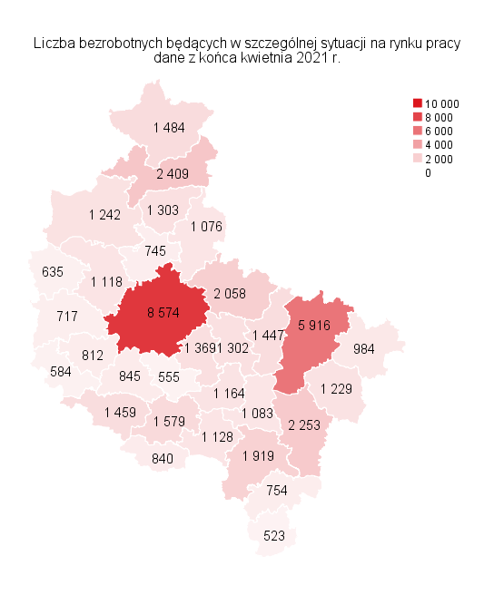
Powrót do spisu tabel

M3
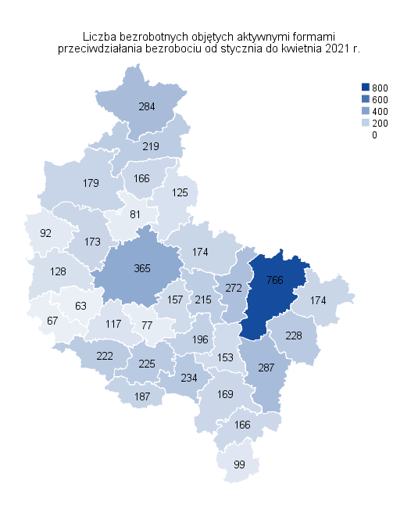
Powrót do spisu tabel

M5
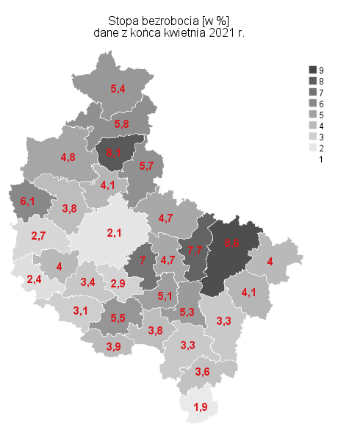
Powrót do spisu tabel

M6
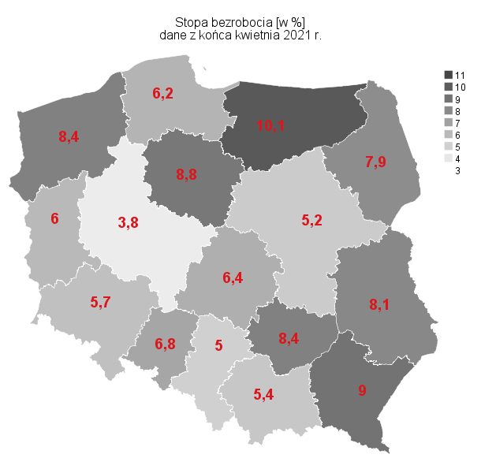
Powrót do spisu tabel

M4
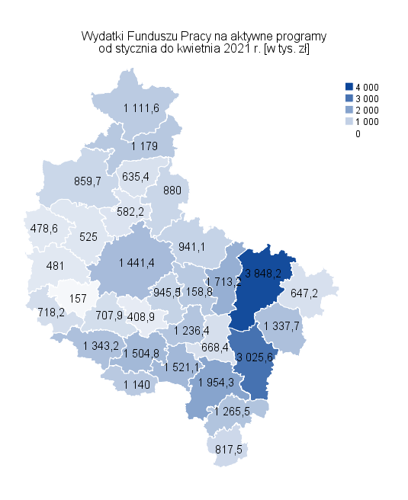
Powrót do spisu tabel

